视频方案（250尺寸）

一灰2400元满配Voron2.4 BOM！（公测版） |  |  |  |  |  |  |  | 如果你发现了更便宜，并且保障质量的链接，可以私信一灰修改~ 帮助更多小伙伴享受实惠和便捷！
资料下载地址（优化中..）：https://pan.baidu.com/s/1MlJEao7r2y7Jb6WBcggHnQ?pwd=ImYH
Bilibli: @我是小一灰 https://space.bilibili.com/258313383
闲鱼：我是小一灰 https://m.tb.cn/h.U2T7cc7?tk=g0d42Cr1tOa
QQ交流群：940677189（不定期抽奖~奖品是有趣的电子小玩意儿~）
 | 配件名 | 最低数量 | 示例（仅参考） | 购买渠道 | 价格 | 链接（点击访问） | 备注
螺丝 | M5x40 杯头内六角螺钉（带纹理） | 22 | 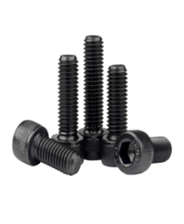 | 1688 | 60 | https://detail.1688.com/offer/541097620268.html?spm=a360q.8274423.0.0.49c84c9ayMFzf8 | 所有螺丝建议在要求数量上多买10%-20%，这点很重要！！！ 标注的是最低数量，安装过程中难免出现损耗和丢失，一旦缺螺丝相当麻烦 另外一定要检查收到的螺丝是否够数，规避卖家发错货造成的麻烦 -------------------------分割-------------------------- 螺丝有多很多种，一灰也是一点点加购物车的，不要加错了，如果大家买的多，一灰才有机会让源头卖家花功夫做成低价螺丝包，所以现阶段大家先慢慢加购物车吧，哈哈！ 1688对比淘宝优势是螺丝你能一颗一颗买，而不是一堆一堆买，省钱
 | M3x40 杯头内六角螺钉（带纹理） | 30
 | M3x30 杯头内六角螺钉（带纹理） | 25
 | M3x20 杯头内六角螺钉（带纹理） | 22
 | M3x16 杯头内六角螺钉（带纹理） | 20
 | M3x12 杯头内六角螺钉（带纹理） | 42
 | M3x8 杯头内六角螺钉（带纹理） | 200
 | M5x30 圆头内六角螺钉 | 22
 | M5x16 圆头内六角螺钉 | 35
 | M5x10 圆头内六角螺钉 | 35
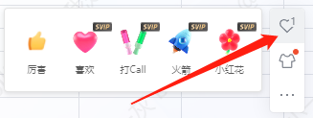
 | M3x6 圆头内六角螺钉 | 11
 | M4x6 圆头内六角螺钉 | 7
 | M3x10 平头内六角螺钉 | 4
 | M3x6 平头内六角螺钉 | 10
 | M5 六角螺母 | 16
 | M3 螺母 | 8
 | M3X5X4 土八螺母 螺纹嵌件（外径5mm） | 120
 | M2x10 自攻螺钉 | 20
 | M3x7x0.5 垫圈 | 6
 | M5X10X1 1mm垫片 | 42
 | M3 欧标20型船型T形螺母 | 65
 | M4 滚花螺母（DIN 466-B）别买错了 | 5 |  | 淘宝 | 7.24
 | M5 弹珠螺母 | 70 |  | 1688 | 55 | https://detail.1688.com/offer/632176142919.html?spm=a360q.8274423.0.0.49c84c9ayMFzf8
 | M3 弹珠螺母（条件允许多买点，最通用） | 110 |  | 1688
运动件 | GT2 开式皮带LL-2GT-9（9mm宽）-1200mm | 4 |  | 淘宝 | 220 | https://shop287117754.taobao.com/?spm=2013.1.0.0.74ce3fabZwbRhd | 皮带务必严格按照尺寸购买，尤其9mm皮带不可以用10mm皮带代替 另外玻璃纤维皮带扎手扎得厉害，很难受，我选了钢丝皮带（参数上满足要求）。另外传动轮啥的不能一味图便宜，否则转起来像甩饼，导致层纹 购买方法就是在这家店里搜，搜不到的截图让老板找，找不到的换一家，哈哈
 | GT2 80T滑轮（内径5mm宽6mm） | 4
 | GT2 16T皮带轮（内径5mm宽6mm） | 4
 | GT2 皮带环（宽6mm）-188mm | 4
 | GT2 20T皮带轮（内径5mm宽9mm） | 4
 | GT2 20T带齿惰轮（内径5mm宽9mm） | 4
 | GT2 20T滑轮（内径5mm宽6mm） | 3
 | GT2 20T带齿惰轮（内径5mm宽6mm） | 2
 | GT2开口皮带LL-2GT-6（6毫米宽）-2000毫米 | 2
 | F695 轴承 | 20
 | 625 轴承 | 12
 | Ø5x60mm 轴 （D切口） | 4 |  |  |  | https://item.taobao.com/item.htm?spm=a1z09.2.0.0.3bfc2e8dEA5mBt&id=673211888772&_u=234mt671e4f0 | 用于4z 和 z限位开关，链接为现成包，可以自己买便宜很多 限位开关轴有30和35mm两种尺寸，本方案买30的，其他没试过
 | Ø5x35mm 轴（圆形中间开口） | 1
 | 直线导轨 MGN9H 300mm | 6 |  | 淘宝（林邓） | 270 | https://detail.tmall.com/item.htm?_u=234mt671465c&id=617754103685&spm=a1z09.2.0.0.3bfc2e8dEA5mBt&sku_properties=122276018:20213 | 直接选2.4r2版本套件，进他们群享群友优惠可以省一点，再用点券吧，线轨买回来记得擦轨道和上润滑脂，可以更顺滑（不是油）
 | 直线导轨MGN12H 300mm | 1
打印头 | 铁氟龙管（外径4mm内径3mm）-1000mm | 1 | 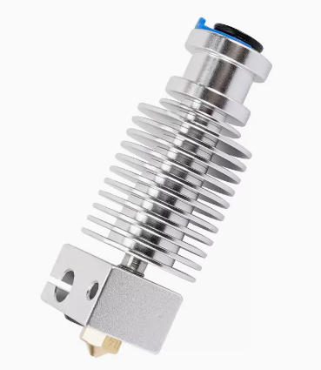 | 淘宝 | 40 | https://detail.tmall.com/item.htm?_u=a34mt671151c&id=664951245107&spm=a1z09.2.0.0.32902e8dInsCUI | 这个直接买个套件，气动接头什么的大部分就都带了，注意参数细节，别买贵了，30块钱够了，其他的什么蚊子、龙头等先把e3dv6用好了再说，如果这块变了，后面一连串配置都跟文档不一样的~ 然后再买俩气动接头和一节铁氟龙管，注意买外径4内径3的
 | V6新款加热块 发热块 E3D | 1
 | E3D散热器 V6内置接头版 | 1
 | 加热棒 6*20 24V50W 2米 | 1
 | 热敏电阻 NTC100K | 1
 | E3D黄铜喷嘴 0.4mm | 1
 | BMG 挤出机组件套件(散件或者别的地方买套件) | 1
 | 气动接头 | 2
 | 聚四氟乙烯管（外径4mm内径2mm）-300mm | 1
电气 | C13电源线 | 1 |  | 淘宝 | 2 |  | 淘宝凑单找个2块钱包邮的，或者 电饭锅扯一根
 | 欧姆龙D2F-01L微型开关 | 3 |  | 淘宝 |  |  | 买线束送
 | 感应探头（接近开关） | 1 |  | 淘宝 | 8.91 | https://item.taobao.com/item.htm?spm=a1z09.2.0.0.b3602e8dEox2a8&id=609745105822&_u=620dko6jce9c | 9块钱的精度够了。。40多的没必要， 也可以使用klicky方案替代
 | 40x40x20离心风机（24V） | 1 | 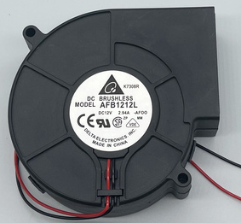 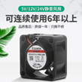 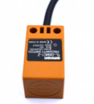 | 淘宝 | 15 | https://item.taobao.com/item.htm?spm=a1z09.2.0.0.b3602e8dEox2a8&id=612425319888&_u=620dko6j7e73 | 该省省该花花，一定要买大功率、大风量、耐用的，否则打印机悬垂拉垮，推荐建准、台达这种大牌子,如果用SB头，要买5015涡扇！
 | 60x60x20风扇（24V） | 2 |  | 淘宝 | 20
 | 40x40x10风扇（24V） | 1 |  | 淘宝 | 10
 | 迷你12864显示器 | 1 |  | 淘宝 |  |  | 如果用红米或者单独买屏幕，不用买
 | TycoElectronics 10EGG1-1过滤电源入口（北美/英国） | 1 | 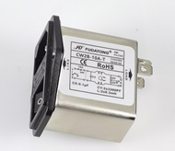 | 淘宝 | 13 | https://item.taobao.com/item.htm?spm=a1z09.2.0.0.3bfc2e8dEA5mBt&id=633685386348&_u=234mt6713b3f | 换成一体式电源滤波器一步到位
 | TycoElectronics 10EGG1-2过滤电源入口（欧盟） | 1 |  | 淘宝
 | 中型熔断器5x20mm 4A（220V电源） | 2 |  | 淘宝
 | 中等熔断保险丝5x20mm 8A（120v电源） | 2 |  | 淘宝
 | Keystone CAT6插件（可选） | 1 |  | 淘宝 | 0 |  | 没买
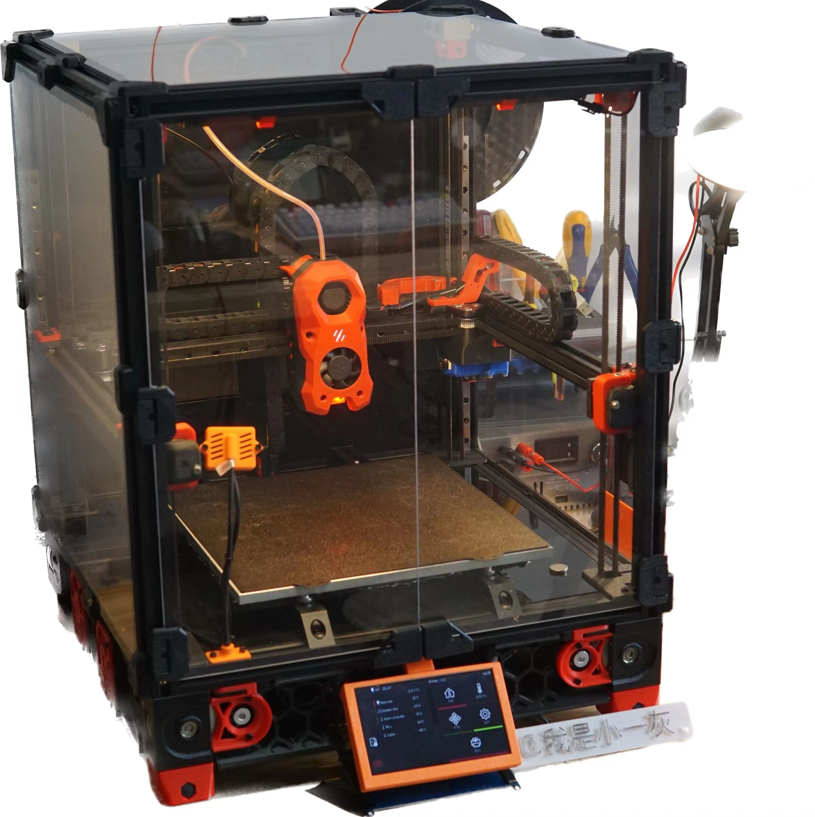
 | 带7+步进输出的控制器 | 1 |  | 淘宝 | 250 | 随意买，但蜘蛛跟 视频资料一致 | 怪兽180左右，蜘蛛250左右，蜘蛛更适合新手，老玩家可以通过手撸主板、多主板等方式无限降低成本，双十一凑单估计更便宜
 | TMC2209步进电机驱动器 | 7 |  | 淘宝 | 91 | 3D打印机驱动 俩棵树 TMC2209 V2.0静音驱动器 uart模式 配散热片-淘宝网 (taobao.com) | 2209一般足够了，不是每个人都需要大电流 13块钱左右一个，也是别买贵了
 | 所选控制器的USB电缆 | 1 |  | 淘宝 | 0 |  | 主板送
 | 上位机 | 1 |  | 闲鱼 | 108 | 棒子和红米最便宜 其次是电视盒子 最后是香橙派和树莓派 | 这个价格是默认小伙伴们自己刷红米，或者电视盒子、香橙派+mini12864的价格~ 红米2、电视盒子、wifi棒子、香橙派、树莓派都行 不会搞的可以找一灰买现成的，哈哈哈哈，闲鱼搜“我是小一灰”即可
 | 开关电源 LRS-200-24 PSU | 1 | 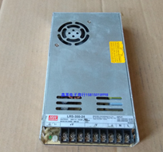 | 闲鱼 | 45 | 闲鱼搜明纬电源，找二手拆机，不要买到假的 不要买大了，只有LRS是薄电源，厚的装不下！ | 如果你用交流热床，买200-24，好处是安静便宜 如果用直流热床，买350-24，有风扇吵一些
 | 开关电源 RS-25-5 PSU | 1 |  | 闲鱼 | 0 |  | 选配，单独给上位机供电的
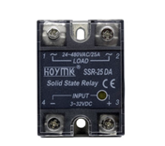
 | 欧姆龙G3A-210B-DC5固态继电器 | 1 |  | 淘宝 | 13 | https://item.taobao.com/item.htm?spm=a1z09.2.0.0.3bfc2e8dEA5mBt&id=17010747301&_u=234mt671f1c5 | 随意买个国产（10A足够）
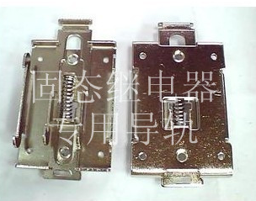
 | G3A SSR的DIN导轨安装支架 | 1 |  | 淘宝 | 2.8 | https://item.taobao.com/item.htm?spm=a1z09.2.0.0.3bfc2e8dEA5mBt&id=26595096126&_u=234mt6718a60
 | BAT85二极管 | 1 |  | 淘宝 | 0 |  | 线束送或者加热垫自带
 | 热熔丝（125C） | 1 |  | 淘宝 | 0
 | NEMA17电机17HS08-1004S 挤出机电机 | 1 |  | 淘宝 | 40 | https://item.taobao.com/item.htm?spm=a1z09.2.0.0.3bfc2e8dEA5mBt&id=583578061112&_u=234mt671ecb9 | 4220短电机 如果是SB头，买36电机（圆的）
 | NEMA17电机17HS19-2004S 驱动电机 | 6 |  | 淘宝 | 120 |  | 42电机，4z 20块钱电机足够了，xy一灰也用的20块钱的，效果是视频演示样子。 如果预算充足，xy买个稍好点的也行，但不至于买太贵的，另外便宜闭环反而不能跑高速
 | 18AWG电线（总共10英尺/3米） | 1 | 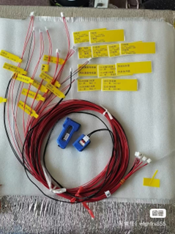 | 闲鱼 | 120 | 闲鱼搜索沃龙线束 | 个人建议买现成的线束，省时省力，好看方便，降低自己做线磨损和接错线风险 这种线材质是铁氟龙的，耐高温耐磨，线头是跟转接板一样的接线端子，连转接板都省了，方便程度不相上下，支持快拆，而且更灵活。 如果你是掐端子大神，也可以选择自己掐线省80，哈哈哈 如果需要的小伙伴比较多，一灰可以帮大家找厂子订点，开车会便宜不少
 | 20AWG高柔线（总共10英尺/3米） | 1
 | 22-24AWG高柔线（最小19股）（总计250英尺/76米） | 1
 | 母铲形压接端子（18-22AWG.250英寸6.35mm） | 7
 | 叉铲压接端子（18-22AWG#10） | 5
 | 环形压接端子（16-22AWG#6） | 1
 | JST XH连接器3位公/母对加引脚 | 1
 | 与控制器选择相匹配的连接器套件（通常为JST-XH） | 1
 | 压接套圈套件（覆盖尺寸为24AWG至18AWG） | 1
 | MicroFit3连接器插头4位置 | 4
 | MicroFit3连接器插头3位置 | 1
 | MicroFit3连接器插头2位置 | 2
 | MicroFit3连接器插座4位置 | 4
 | MicroFit3连接器插座3位置 | 1
 | MicroFit3连接器插座2位置 | 2
 | MLX电源插座3位置（床接线） | 1
 | MLX电源插头3位置 | 1
 | MLX公销 | 6
 | MLX母销 | 6
 | MicroFit3母针 | 40
 | MicroFit3公销 | 40
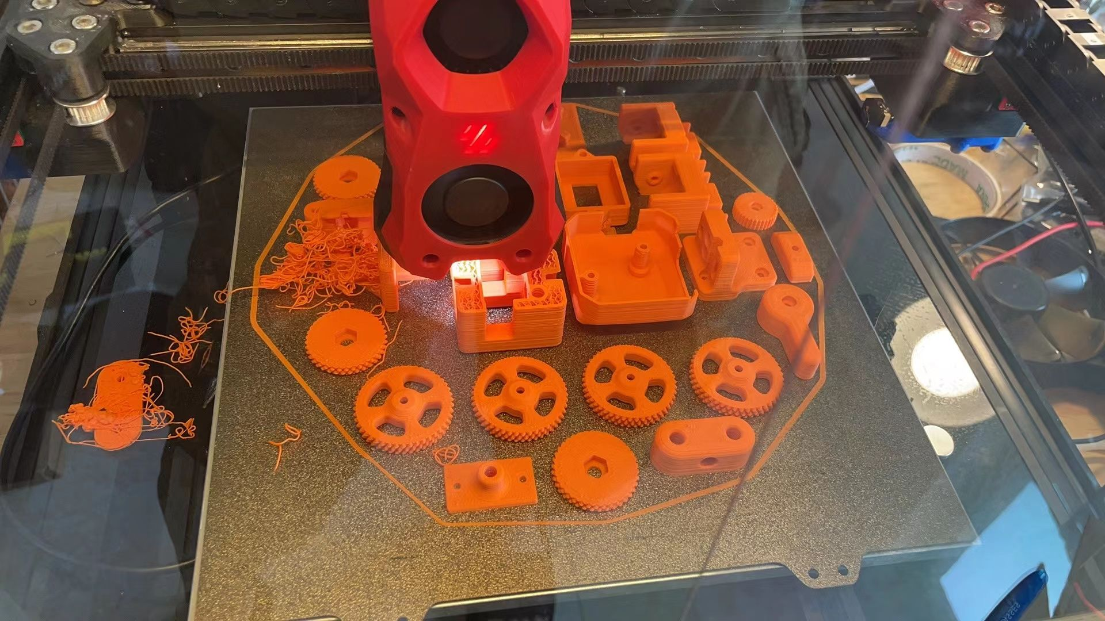
 | WAGO 221-415对接分线器 | 3 |  |  | 0 |  | 其实也可以不买
 | VORON XY ZipChain（打印a/b链接对） | 24 |  |  | 100 | https://m.tb.cn/h.U2T7cc7?tk=g0d42Cr1tOa | 结构件，其实自己能打省很多,100块够了，买现成的打印件一般也不带装饰件，带装饰件全套代打下来要500起步 如果自己实在打不了，可以找群友或者找我代打，进群或闲鱼搜“我是小一灰”
 | VORON Z ZipChain（打印a/b链接对） | 14
 | VORON XY ZipChain（打印端） | 4
 | VORON Z ZipChain（打印端） | 2
框架和封箱 | 橡胶脚垫（38x30x17） | 4 |  | 淘宝 | 5 | https://detail.tmall.com/item.htm?id=627694035815&spm=a1z09.2.0.0.4dea2e8dvsNORD&_u=620dko6je0de | 也可以了解一下壁球方案，资料包里有
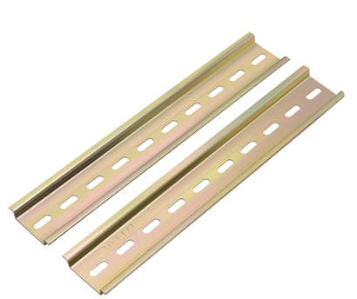
 | DIN 3导轨（35毫米宽）-465毫米 | 2 |  | 淘宝 | 6.5 | https://item.taobao.com/item.htm?spm=a1z09.2.0.0.4dea2e8dvsNORD&id=664042137958&_u=620dko6j20b6 | 要求店家切好
 | 米思米 HFSB5-2020-240 | 1 | 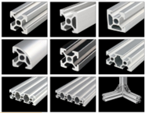 | 淘宝 | 180 | https://item.taobao.com/item.htm?spm=a1z09.2.0.0.4dea2e8dvsNORD&id=17388859879&_u=620dko6j828c | 链接没留米思米，我自己买的这家店，还行，主要是便宜，精度也不错（但是可能有加工痕迹），现在咸鱼淘宝上充斥大量铝型材自切割框架，找个便宜、评价好的都行，200左右都不贵 如果要买链接店里的，带上资料包里的型材报价单去询价，可以不用给图纸，快速下单，也可以给我购买过的订单号：1616173035155461385
 | 米思米 HFSB5-2020-330 | 1 |  | 淘宝
 | 米思米 HFSB5-2020-350 | 2 |  | 淘宝
 | 米思米 HFSB5-2020-370-TPW | 10 |  | 淘宝
 | 米思米 HFSB5-2020-430-LCP-RCP | 4 |  | 淘宝
 | 排烟器碳滤芯 | 1 |  | 淘宝 |  |  | 没买到合适的，如果有合适的可以推荐一下
 | 3M VHB胶带5952(10mm*3m*1.1mm厚) | 1 |  | 淘宝 | 24.1 | https://detail.tmall.com/item.htm?id=608698526049&spm=a1z09.2.0.0.4dea2e8dvsNORD&_u=620dko6ja7e0 | 胶带质量影响封箱贴板子牢固程度，好好买
 | 1毫米厚（5米）的单面泡沫胶带(宽1厘米*长5米*1mm厚) | 1 |  | 淘宝
 | 3毫米厚（5米）单面泡沫胶带(宽1厘米*长5米*3mm厚) | 1 |  | 淘宝
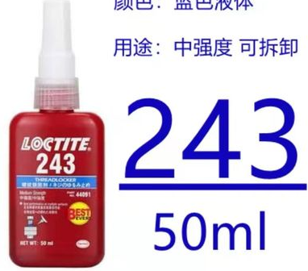
 | 乐泰蓝螺纹锁固胶(243) | 1 |  | 淘宝 | 10.1 | https://item.taobao.com/item.htm?spm=a1z09.2.0.0.4dea2e8dvsNORD&id=652321640261&_u=620dko6jedf8 | （买中强度的，蓝色螺纹胶），红色高强度的不好拆
 | 美孚EP1/2润滑脂 | 1 |  | 淘宝 | 1 |  | 自己随便买吧，或者去林邓白嫖
 | Ø6x3mm钕磁铁 | 8 |  | 淘宝 | 6 | https://detail.tmall.com/item.htm?id=591552556357&spm=a1z09.2.0.0.4dea2e8dvsNORD&_u=620dko6ja61f&skuId=4071117785424
 | 尼龙电缆扎带小（.07-.10“1.8-2.7mm宽） | 42 |  | 淘宝 | 6 |  | 很便宜，几块钱一大包
 | Coroplast黑板材-369x369x4 mm（电器仓顶板，异形） | 1 |  | 淘宝 | 225 | https://item.taobao.com/item.htm?spm=a1z09.2.0.0.4dea2e8dvsNORD&id=625802328754&_u=620dko6j8ccd | 封箱可以提升用户体验，切板CAD文件在资料包里有，闲鱼上很多现成的板子，价格都很便宜，随便找个直接买就行，注意后面板和电器仓下板要黑色的，另外PC比亚克力好 另外Coroplast是这种东西： 还是pc好看
 | Coroplast黑板材-369x369x4 mm（电器仓底板，异形） | 1 |  | 淘宝
 | Coroplast黑板材-383x403x4 mm（后面板，异形） | 1 |  | 淘宝
 | 丙烯酸板透明-191.5x403x3 mm（门板，完整、无图纸） | 2 |  | 淘宝
 | 丙烯酸板透明-383x403x3 mm（左右侧面板，完整、无图纸） | 2 |  | 淘宝
 | 丙烯酸板透明-383x383x3 mm（顶板，完整、无图纸） | 1 |  | 淘宝
 | MIC6 5/16" Plate - 10"x10"（打印平台） | 1 | 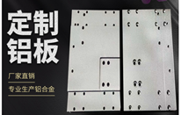 | 淘宝 | 130 | https://item.taobao.com/item.htm?spm=a1z09.2.0.0.22392e8dDbLK28&id=607503853507&_u=620dko6j1264 | 闲鱼随便买，承诺精度0.1mm的都行 如果要买一灰买过的，可以去这家店，带着资料包里的图纸，要6061铝 8mm厚，告诉老板你哪来的，问问能不能给个优惠
 | 磁性粘合片-10"x10" | 1 |  | 淘宝 | 80 | https://item.taobao.com/item.htm?spm=a1z10.1-c.w4004-23662652067.2.1fc22ed3bj2MYQ&id=666580300755 | PEI也可以用磁性不锈钢板代替，省钱好用 买的时候问问带不带磁贴！！！
 | 弹簧钢柔性打印表面-10"x10" | 1 |  | 淘宝
 | Keenovo硅胶交流加热器，带热敏电阻-250x250毫米（500W） | 1 |  | 淘宝 | 80 | https://item.taobao.com/item.htm?spm=a1z09.2.0.0.3bfc2e8dEA5mBt&id=623449050030&_u=234mt671e6e6 | 250的热床最大买235的加热垫，买大了拧不上螺丝,要80多买加热垫而不是便宜的，主要原因是加热垫是主要配件之一，影响安全和稳定，另外热床一定要接地！！一定要！！感应电流很大！有200V左右！ 如果你不在乎热床质量，60也能买到
 | 3D配件Voron2.4/Trident/SW/0.1坦克拖链条黑色开口型250/300/350 [交易快照] | 3 |  | 淘宝 | 30 | https://item.taobao.com/item.htm?spm=a1z09.2.0.0.3bfc2e8dEA5mBt&id=662909469453&_u=234mt67136ce | 这个就挺好，带头，买错了不好看，要弯折角度大的才能弯曲的比较好看，否则像是吃多了，弯不下去
 | 开口角角连接器（2020） | 4 | 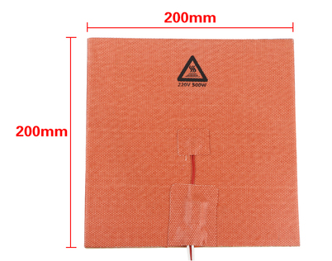 | 淘宝 | 5 | https://item.taobao.com/item.htm?spm=a1z09.2.0.0.3bfc2e8dEA5mBt&id=664077781027&_u=234mt6714d1e | 注意颜色
 |  |  |  | 总价估算： | 0 | 一灰叨叨几句：这个表格是视频推荐方案的基础价格，其中包含了一些需要自己动手的地方，比如打印件、刷电视盒、红米、或其他二手替代上位机。但还是留了一定的价格冗余，重点在于买件的时候比比价，不要觉得没差几块钱就直接买了，否则最终算总价的时候会发现差非常多！ ps:链接价格可能根据店家想法变化，买的时候比比价！不要非得买某个链接，省钱都是自己的~ 哈哈

可选升级件
1. SB打印头（不包含挤出机电机）
 | 配件名（注意配色） | 最低数量 | 示例（仅参考） | 购买渠道 | 价格 | 链接（点击访问） | 备注
1 | M3X5X4 土八螺母 螺纹嵌件（外径5mm） | 30 |  | 1688 |  |  | 按上述清单购买即可
2 | M3x16 杯头内六角螺钉（带纹理） | 2 |  | 1688
3 | M3x16 平头内六角 | 4 |  | 1688
4 | BMG 挤出机组件套件(散件或者别的地方买套件) | 1 |  | 1688
5 | M3x25 杯头内六角 | 7 |  | 1688
6 | 36步进电机（圆的，带齿轮） | 1 |  | 1688
7 | M3x8 杯头内六角螺钉（带纹理） | 12 |  | 1688
8 | M3x7x0.5 垫圈 | 1 |  | 1688
9 | M3x20 杯头内六角螺钉（带纹理） | 2 |  | 1688
10 | M3x6 圆头内六角螺钉 | 5 |  | 1688
11 | M3x12 杯头内六角螺钉（带纹理） | 6 |  | 1688
12 | 铁氟龙管（外径4mm内径3mm）-100mm | 1 |  | 1688
17 | M3六角 螺母 | 2 |  | 1688
18 | M3x30 杯头内六角螺钉（带纹理） | 2 |  | 1688
19 | M3x50 杯头内六角（半齿） | 2 |  | 1688
20 | M2x10 自攻螺钉 | 2 |  | 1688
21 | E3DV6套件 | 1 |  | 淘宝
22 | SK6812-RGBCW-白板白灯珠 | 3 |  | 淘宝 |  | https://item.taobao.com/item.htm?spm=a1z09.2.0.0.4bcd2e8djg5eRR&id=537759695575&_u=a34mt67192f3 | 用来装饰SB头，需要自己焊接，10个灯珠起卖
23 | 一点点透明耗材 用来打印灯珠盖板 |  |  | 淘宝 |  |  | 少弄点就行
24 | 2线 5015涡扇 24V | 1 | 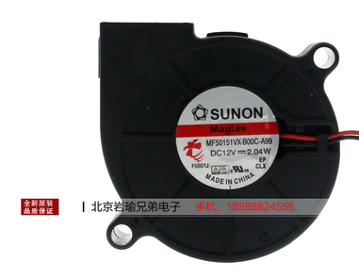 | 淘宝 |  | https://item.taobao.com/item.htm?spm=a1z09.2.0.0.4bcd2e8djg5eRR&id=557868807447&_u=a34mt67147c3 | 建准这个确实不错，自用的，但是24v太贵了，蜘蛛主板可以卖12v的便宜，跳线改一下电压 另外现在未知原因，绝大多数风扇装进SB头都是歪的，如果不在乎倒是无所谓，如果在乎需要大幅度打磨一下风扇外壁
25 | 2线 4010风扇 24V | 1 |  | 淘宝 |  | https://item.taobao.com/item.htm?spm=a1z09.2.0.0.4bcd2e8djg5eRR&id=634797797229&_u=a34mt671d8c7 | 可以直接买24v

2. 自制挥手开关感应灯，可调节亮度（还未出视频）
 | 配件名（注意配色） | 最低数量 | 示例（仅参考） | 购买渠道 | 价格 | 链接（点击访问） | 备注
1 | 24V led灯条 | 1 | 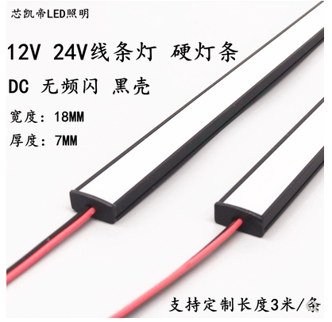 | 淘宝 | 13 | https://item.taobao.com/item.htm?spm=a1z09.2.0.0.4bcd2e8djg5eRR&id=632809888582&_u=a34mt671e0a9 | 一灰不喜欢五颜六色的RGB灯，并且要求灯光柔和不刺眼，也不需要变色，且支持手动开关灯，于是DIY了这样一个方案。 支持快拆、磁吸，可调亮度，而且开关灯不需要触碰打印机
2 | 红外挥手开关 | 1 |  | 淘宝 | 4.6 | https://item.taobao.com/item.htm?spm=a1z09.2.0.0.4bcd2e8djg5eRR&id=594609124423&_u=a34mt6716ba5 | 可以多买几个玩，哈哈，挺有意思的
3 | xh2.54空中对接端子（带线） | 2 |  | 淘宝 |  |  | 这随便买了吧，这灯很简单的，你如果自己做出不来，那你花点钱来找我买吧，哈哈，不怨
4 | 导线 0.3平双股线2米（随便找个线都行） | 1

3. 电视盒子上位机和5寸IPS触摸屏（上位机和触摸屏）
 | 配件名（注意配色） | 最低数量 | 示例（仅参考） | 购买渠道 | 价格 | 链接（点击访问） | 备注
1 | 电视盒子 | 1 |  | 闲鱼 | 约60-80 |  | 有条件自己买了刷，不会的可以等我视频
2 | 5寸 IPS 电容触摸屏 | 1 |  | 淘宝 | 约180 |  | 你的上位机是什么接口就买什么接口屏幕，一般带HDMI驱动的都不便宜，且绝大多数都是TN屏+电阻触摸，可视角度非常差劲，触摸不灵敏影响心情。要买至少买电容触摸，有条件买IPS屏，一灰考虑找厂家定制团购

4. 壁球支脚（编辑中）
 | 配件名（注意配色） | 最低数量 | 示例（仅参考） | 购买渠道 | 价格 | 链接（点击访问） | 备注
1 | 壁球 | 4 |  | 拼多多 | 16 |  | 没错就是壁球，字面意思，买双簧点

5. Klicky（编辑中）
 | 配件名（注意配色） | 最低数量 | 示例（仅参考） | 购买渠道 | 价格 | 链接（点击访问） | 备注
1 | 欧姆龙 微型开关 | 1 |  | 淘宝 | - |  | 还是字面意思
2 | 编辑中。。

6. 喷嘴清洁（编辑中）
 | 配件名（注意配色） | 最低数量 | 示例（仅参考） | 购买渠道 | 价格 | 链接（点击访问） | 备注
1 | 铜丝刷 | 1 |  | 淘宝 | - |  | 还是字面意思
2 | 编辑中。。

